入力例
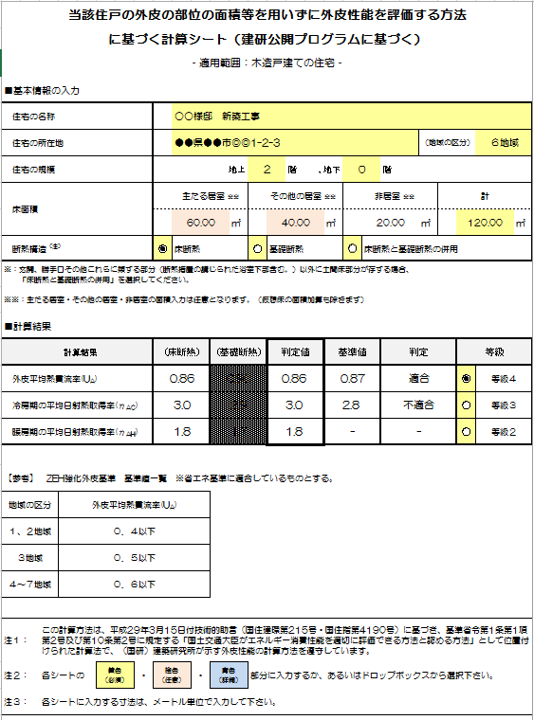

開口部の緩和の判定に必要となるため、計算を行なう建物の床面積を入力してください。
（※仮想床が発生する場合は、仮想床面積を含まない数値を入力してください。エネルギー消費性能計算プログラムへの面積と異なります。）

断熱構造を選択してください。

「床断熱と基礎断熱の併用」を選択した場合、判定値は外皮平均熱貫流率の値の大きい方の断熱方式が採用されます。
建築研究所のエネルギー消費性能計算プログラムにおいて、「外皮面積を用いず外皮性能を評価する」場合に断熱部位の選択をする際は、採用された断熱方式を選択してください。

判定に必要な等級を選択してください。

必要のない情報は非表示（網掛け）となります。

緩和（熱貫流率または日射熱取得率）を利用する場合は、それぞれチェックを入れ、大きさを入力してください。

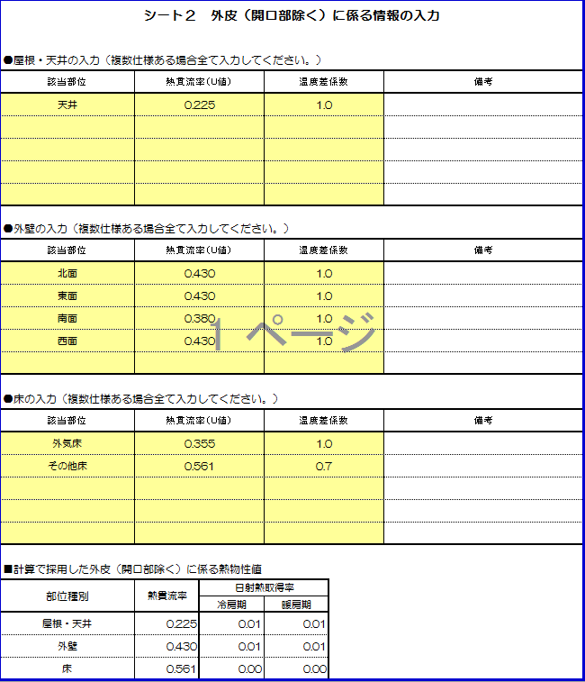
実際の部位に則した温度差係数を入力してください。

仕様が同一の場合は、外壁として1行のみの入力でかまいません。

外気床が該当する場合、入力のお忘れがないようご留意下さい。

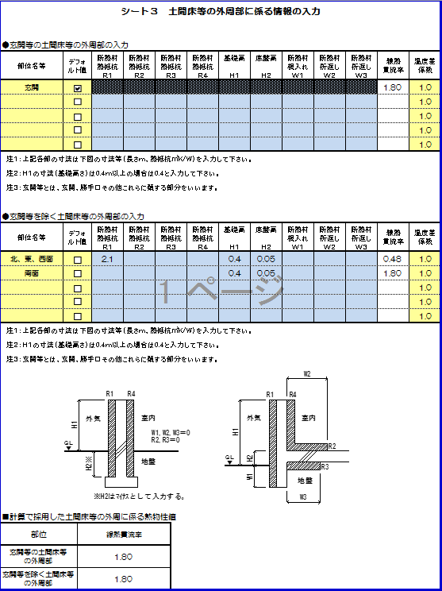

個別に計算する場合はデフォルト値のチェックをはずして、青色セル部分に入力してください。

開口部の入力
シート１ 開口部に係る情報の入力
●窓の入力（同一種類の窓については、まとめて入力して構いません。ただし、【日除け等の効果】を窓ごとに計算する場合（デフォルトを除く）、または緩和を利用する場合には、その全ての窓について入力してください。）

設置階 | 方位 | 窓記号 | 熱貫流率 （U値） | 垂直面 日射熱 取得率 （η値） | 取得日射熱補正係数 |  |  |  |  | 熱貫流率２％緩和利用 | 日射熱取得率４％緩和利用 | 緩和利用窓 がある場合 以下に窓の 大きさ入力 （m）
 |  |  |  |  | 規定の条件で計算 | 【日除け等の効果】 を窓ごとに計算 ※上面と下面は対象外
 |  |  |  |  |  | デフォルト | Z | ｙ1 | ｙ2 |  |  | 幅 | 高さ

 |  |  |  |  | 熱貫流率２％緩和利用対象窓 |  |  |  | #DIV/0! | #DIV/0! |  | 0.00㎡
 |  |  |  |  | 日射熱取得率４％緩和利用対象窓 |  |  |  | #DIV/0! | #DIV/0! |  | 0.00㎡

日除け寸法の取り方

■計算で採用した開口部に係る熱物性値
開口部種別 |  | 熱貫流率 | A.日射熱取得率【定められた条件】 |  |  | B.日射熱取得率
 |  |  | 方位 | 冷房期 | 暖房期 | 冷房期 | 暖房期
窓 |  | #DIV/0! | 南西 | #DIV/0! | #N/A | #DIV/0! | #DIV/0!
 |  | U値MAX↑ | 北西 | #DIV/0! | #N/A
 |  | （2％緩和利用対象窓除く） | 北東 | #DIV/0! | #N/A
 |  |  | 南東 | #DIV/0! | #N/A

